Ткани
Вид | Характеристики | Наличие (да/нет/дата появления) | Количество (пог.м.) (требуемое/максимум возможное) | Дата подготовки товара
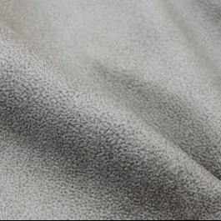 | Вид ткани: Knitting Сырьевой состав: 100% PES Вес: 400 г/м2 ± 5% |  | 1500
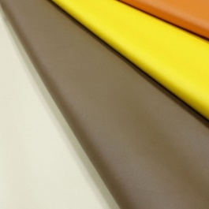 | Вид ткани: Искусственная кожа BOOM Сырьевой состав: 100% PU, основа 65% PES, 35% Cot Вес: 445 г/м ± 5% |  | 700
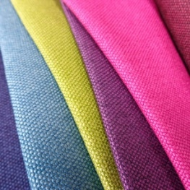 | Вид ткани: Рогожка ETNA Сырьевой состав: 100% PES Вес: 330 г/м ± 5% |  | 2000
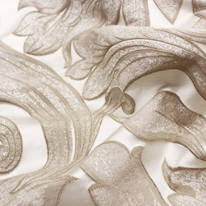 | Вид ткани: Жаккард ESMERALDA Сырьевой состав: 43% PES, 57% VIS Вес: 329 г/м ± 5% |  | 1000
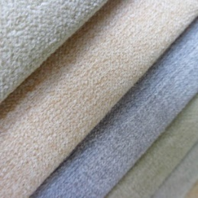 | Вид ткани: Микрофибра DOBBY Сырьевой состав: 96% Polyester 4% Nylon Вес: 380 г/м ± 5% |  | 300
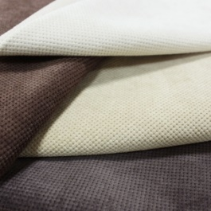 | Вид ткани: Вельвет GORDON Сырьевой состав: 100% PES Вес: 350 г/м ± 5% |  | 2700
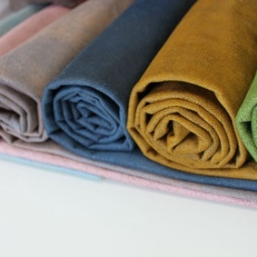 | Вид ткани: Микрофибра OCEAN Сырьевой состав: 93% PES, 7% NYLON Вес: 400 г/м ± 5% |  | 3000
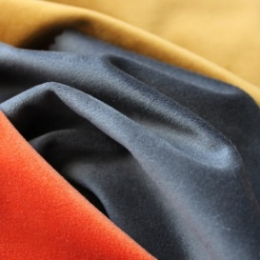 | Вид ткани: Велюр RIVIERA Сырьевой состав: 100% PES Вес: 300 г/м2 ± 5% |  | 400

